Capa
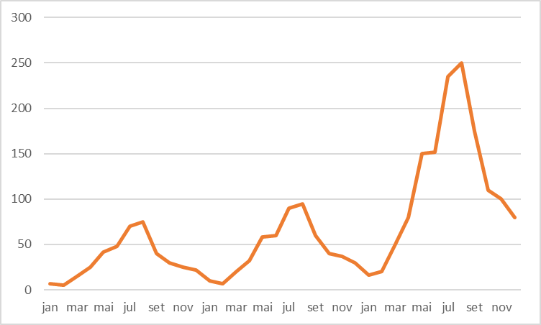
Método de Previsão com Suavização Exponencial de Holt-Winters

8. | Modelo de Holt-Winters
 |  | Os modelos de Holt-Winters são muito utilizado quando da existência de uma série temporal que apresente, além da tendência, um componente de sazonalidade.

 | Aplicações:
 |  | Indústrias do ramo alimentícias, de vestuários, cosméticos, entre outras.

Base
Dataset::Comércio de varas de pescar

 |  | Varas
jan |  | 7
fev |  | 5
mar |  | 15
abr |  | 25
mai |  | 42
jun |  | 48
jul |  | 70
ago |  | 75
set |  | 40
out |  | 30
nov |  | 25
dez |  | 22
jan |  | 10
fev |  | 7
mar |  | 20
abr |  | 32
mai |  | 58
jun |  | 60
jul |  | 90
ago |  | 95
set |  | 60
out |  | 40
nov |  | 37
dez |  | 30
jan |  | 16
fev |  | 20
mar |  | 50
abr |  | 80
mai |  | 150
jun |  | 152
jul |  | 235
ago |  | 250
set |  | 175
out |  | 110
nov |  | 100
dez |  | 80
 | Meses | Varas
jan | 1 | 7
fev | 2 | 5
mar | 3 | 15
abr | 4 | 25
mai | 5 | 42
jun | 6 | 48
jul | 7 | 70
ago | 8 | 75
set | 9 | 40
out | 10 | 30
nov | 11 | 25
dez | 12 | 22
jan | 13 | 10
fev | 14 | 7
mar | 15 | 20
abr | 16 | 32
mai | 17 | 58
jun | 18 | 60
jul | 19 | 90
ago | 20 | 95
set | 21 | 60
out | 22 | 40
nov | 23 | 37
dez | 24 | 30
jan | 25 | 16
fev | 26 | 20
mar | 27 | 50
abr | 28 | 80
mai | 29 | 150
jun | 30 | 152
jul | 31 | 235
ago | 32 | 250
set | 33 | 175
out | 34 | 110
nov | 35 | 100
dez | 36 | 80

HW Multiplicativo
Modelo de HW para previsão de Vendas de Varas de Pescar

 | Meses | Varas | Média Suavizada | Tendência | Fatores Sazonais | Previsto | erro abs | (erro abs)² |  | Médias | Meses | Ei | Ti | si | Forecasting para o mês K:
jan | 1 | 7 |  |  |  |  |  |  | erro abs = |  | 1 |  |  |  | k =
fev | 2 | 5 |  |  |  |  |  |  | (erro abs)² = |  | 2 |  |  |  | E1 =
mar | 3 | 15 |  |  |  |  |  |  |  |  | 3 |  |  |  | T1 =
abr | 4 | 25 |  |  |  |  |  |  | Previsão |  | 4 |  |  |  | Si =
mai | 5 | 42 |  |  |  |  |  |  | Realizado = |  | 5 |  |  |  | Previsão =
jun | 6 | 48 |  |  |  |  |  |  | Estimado = |  | 6
jul | 7 | 70 |  |  |  |  |  |  | Variação = |  | 7
ago | 8 | 75 |  |  |  |  |  |  |  |  | 8
set | 9 | 40 |  |  |  |  |  |  | Constantes de suavização |  | 9
out | 10 | 30 |  |  |  |  |  |  | alfa = |  | 10
nov | 11 | 25 |  |  |  |  |  |  | beta = |  | 11
dez | 12 | 22 |  |  |  |  |  |  | gama = |  | 12
jan | 13 | 10
Holt-Winters
 | Realizado | Previsto
jan | 10
fev | 7
mar | 20
abr | 32
mai | 58
jun | 60
jul | 90
ago | 95
set | 60
out | 40
nov | 37
dez | 30
jan | 16
fev | 20
mar | 50
abr | 80
mai | 150
jun | 152
jul | 235
ago | 250
set | 175
out | 110
nov | 100
dez | 80
fev | 14 | 7
mar | 15 | 20
abr | 16 | 32
mai | 17 | 58
jun | 18 | 60
jul | 19 | 90
ago | 20 | 95
set | 21 | 60
out | 22 | 40
nov | 23 | 37
dez | 24 | 30
jan | 25 | 16
fev | 26 | 20
mar | 27 | 50
abr | 28 | 80
mai | 29 | 150
jun | 30 | 152
jul | 31 | 235
ago | 32 | 250
set | 33 | 175
out | 34 | 110
nov | 35 | 100
dez | 36 | 80

